Sheet1
STT | PCB | Linh kiện
1 | CONFIG1 | Jack đực
2 | BUZZ1 | Jack đực
3 | GND2 | Jack đực
4 | IN_5V | Jack đực
5 | OUT_3.3V | Jack đực
6 | LED2 | Jack đực
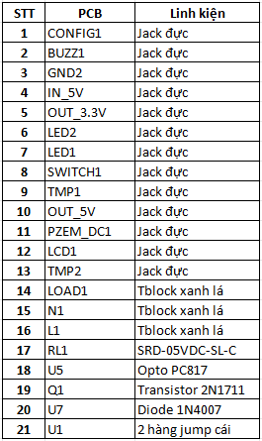
7 | LED1 | Jack đực
8 | SWITCH1 | Jack đực
9 | TMP1 | Jack đực
10 | OUT_5V | Jack đực
11 | PZEM_DC1 | Jack đực
12 | LCD1 | Jack đực
13 | TMP2 | Jack đực
14 | LOAD1 | Tblock xanh lá
15 | N1 | Tblock xanh lá
16 | L1 | Tblock xanh lá
17 | RL1 | SRD-05VDC-SL-C
18 | U5 | Opto PC817
19 | Q1 | Transistor 2N1711
20 | U7 | Diode 1N4007
21 | U1 | 2 hàng jump cái

